链接设计
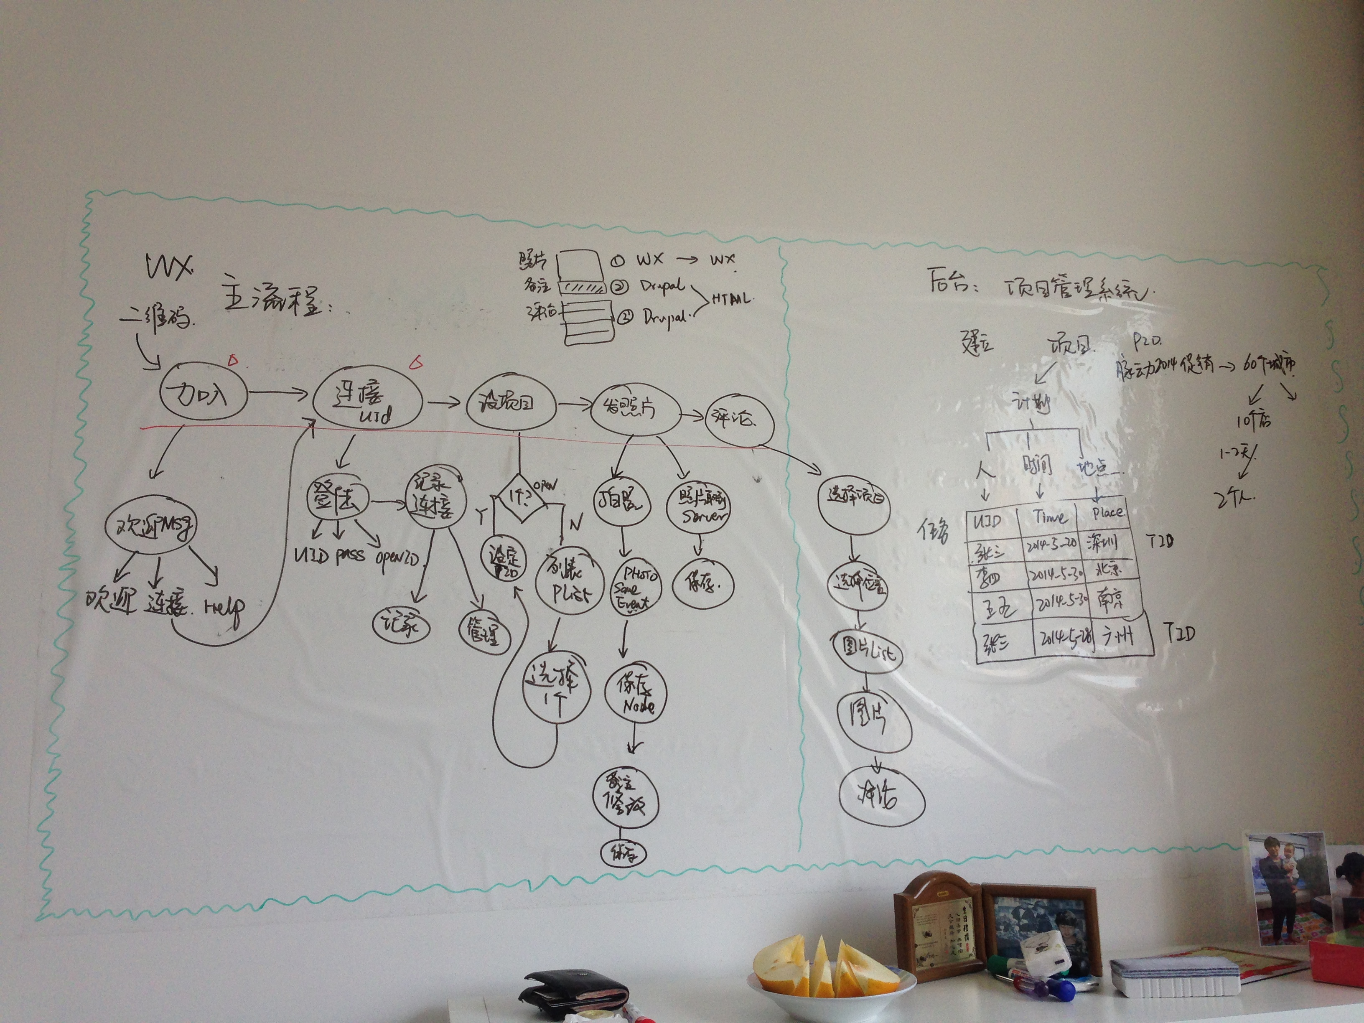
动作名称 | 描述 | 类型 | 链接 | 地址 | 备注
欢迎 | 当用户首次加入时显示 | 微信事件 | 欢迎加入 | http://wx.linkfree-china.com/html/welcome.html
 |  |  | 帐号连接 | http://wx.linkfree-china.com/c/?q=user&openid=??????
 |  |  | 帮助手册 | http://wx.linkfree-china.com/html/help.html
帐号连接 | 当用户点击菜单：项目管理-帐号连接 | HTML链接 | 帐号连接 | http://wx.linkfree-china.com/?q=user&openid=??????
项目选择 | 当用户点击菜单：项目管理-项目选择 | 微信事件 | 项目选择 | linkfreelife_selectproject(openid)
 |  |  | 如果1个项目 | 直接返回设定结果
 |  |  | 如果多个项目 | 直接返回项目列表(链接:http://wx.linkfree-china.com/?q=selectproject&pid=???)
发送照片 | 当用户拍照上传后 | 微信事件 | 保存照片 | linkfreelife_savephoto(openid,url) | 返回值：照片节点的编辑链接
照片描述 | 当用户点击编辑照片链接，添加描述 | HTML链接 | 照片描述 | http://wx.linkfree-china.com/c/?q=node/????？
参与讨论 | 当用户点击菜单：项目管理-参与讨论 | HTML链接 | 参与讨论 | http://wx.linkfree-china.com/c/?q=projectlist

